Senior
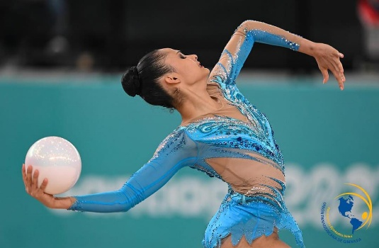
RANK | DEPARTAMENTO | GIMNASTA | EVENTO | ARO | BALON | MAZAS | CINTA | TOTAL
1 | BOY | Oriana Viñas | Chequeo naciona 2025 | 22.200 | 24.900 | 24.050 | 23.600
 |  |  | Campeonato Nacional Armenia | 23.300 | 23.550 | 23.350 | 22.050

 |  |  | NOTA PROMEDIO | 22.750 | 24.225 | 23.700 | 22.825 | 93.500

RANK | DEPARTAMENTO | GIMNASTA | EVENTO | ARO | BALON | MAZAS | CINTA | TOTAL
2 | VAL | Maria del Mar Quiroga | Campeonato naciona 2025 | 23.150 | 23.700 | 22.400 | 21.450
 |  |  | Finales | 23.800 | 22.400 | 23.888 | 22.550
 |  |  | Campeonato Panamericano | 23.300 | 22.150 | 21.200 | 18.450
 |  |  | Campeonato Nacional Armenia | 20.200 | 21.700 | 22.150 | 22.250
 |  |  | NOTA PROMEDIO | 22.613 | 22.488 | 22.410 | 21.175 | 88.685

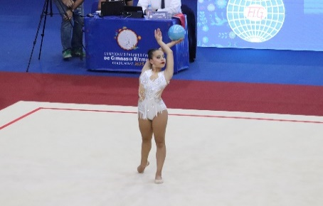
RANK | DEPARTAMENTO | GIMNASTA | EVENTO | ARO | BALON | MAZAS | CINTA | TOTAL
3 | CUN | Emiliana Vargas | Campeonato naciona 2025 | 23.250 | 21.300 | 22.250 | 20.500
 |  |  | Finales | 22.350 | 21.400 | 23.000 | 20.650
 |  |  | Chequeo nacional | 23.400 | 23.450 | 23.550 | 22.350
 |  |  | Campeonato Nacional Armenia | 21.550 | 21.500 | 22.850 | 20.300
 |  |  | NOTA PROMEDIO | 22.638 | 21.913 | 22.913 | 20.950 | 88.413

RANK | DEPARTAMENTO | GIMNASTA | EVENTO | ARO | BALON | MAZAS | CINTA | TOTAL
4 | ANT | Helena Londoño | Campeonato naciona 2025 | 21.450 | 22.100 | 19.500 | 21.750
 |  |  | Finales | 22.800 | 23.400 |  | 20.800
 |  |  | Chequeo nacional | 21.350 | 20.700 | 21.600 | 20.150

 |  |  | NOTA PROMEDIO | 21.867 | 22.067 | 20.550 | 20.900 | 85.383

RANK | DEPARTAMENTO | GIMNASTA | EVENTO | ARO | BALON | MAZAS | CINTA | TOTAL
5 | ANT | Salome Ricaurter | Campeonato naciona 2025 | 19.600 | 20.600 | 23.250 | 20.250
 |  |  | Finales |  |  | 22.850 | 20.600
 |  |  | Chequeo nacional | 21.650 | 20.350 | 22.550 | 18.900
 |  |  | Copa Mundo Napoca | 22.400 | 22.250 | 20.150 | 22.200
 |  |  | Campeonato Nacional Armenia | 23.400 | 21.150 | 19.750 | 20.050

 |  |  | NOTA PROMEDIO | 21.763 | 21.088 | 21.710 | 20.400 | 84.960

RANK | DEPARTAMENTO | GIMNASTA | EVENTO | ARO | BALON | MAZAS | CINTA | TOTAL | 2
6 | CUN | Natalia Drezzer | Chequeo naciona 2025 | 21.900 | 22.300 | 21.850 | 22.200
 |  |  | Campeonato Nacional Armenia | 18.000 | 20.350 | 20.550 | 21.650

 |  |  | NOTA PROMEDIO | 19.950 | 21.325 | 21.200 | 21.925 | 84.400

RANK | DEPARTAMENTO | GIMNASTA | EVENTO | ARO | BALON | MAZAS | CINTA | TOTAL
7 | CUN | Juliana Villareal | Campeonato naciona 2025 | 21.050 | 20.850 | 19.350 | 22.150
 |  |  | Finales | 22.950 | 22.850 |  | 21.900
 |  |  | Chequeo nacional | 20.100 | 19.650 | 22.100 | 21.450
 |  |  | Campeonato Nacional Armenia | 20.700 | 19.650 | 20.550 | 19.700
 |  |  | NOTA PROMEDIO | 21.200 | 20.750 | 20.667 | 21.300 | 83.917

RANK | DEPARTAMENTO | GIMNASTA | EVENTO | ARO | BALON | MAZAS | CINTA | TOTAL
8 | ANT | Luna Henao | Campeonato naciona 2025 | 23.950 | 23.050 | 22.050 | 19.800
 |  |  | Finales | 23.050 | 22.600 | 22.000
 |  |  | Campeona Panamericano | 19.100 | 20.050
 |  |  | Chequeo nacional | 19.950 | 17.600 | 14.850 | 22.300
 |  |  | Copa Mundo Napoca | 21.500 | 19.900 | 22.000 | 20.250
 |  |  | Campeonato Nacional Armenia | 22.850 | 22.200 | 22.300 | 19.550
 |  |  | NOTA PROMEDIO | 21.733 | 20.900 | 20.640 | 20.475 | 83.748

RANK | DEPARTAMENTO | GIMNASTA | EVENTO | ARO | BALON | MAZAS | CINTA | TOTAL | 2
9 | BOG | Paula Flechas | Chequeo naciona 2025 |  |  |  | 17.450
 |  |  | Campeonato Nacional Armenia | 22.900 | 21.500 | 21.200 | 18.800

 |  |  | NOTA PROMEDIO | 22.900 | 21.500 | 21.200 | 18.125 | 83.725

RANK | DEPARTAMENTO | GIMNASTA | EVENTO | ARO | BALON | MAZAS | CINTA | TOTAL
10 | BOY | Mariana Patiño | Campeonato naciona 2025 | 21.400 | 21.000 | 22.750 | 20.500
 |  |  | Finales | 22.950 | 22.850 | 24.000 | 22.150
 |  |  | Final Panamericana |  |  | 22.650 | 18.550
 |  |  | Chequeo nacional | 16.700 | 21.100 |  | 17.500
 |  |  | Campeonato Nacional Armenia | 21.000 | 18.500 | 20.050 | 21.050
 |  |  | NOTA PROMEDIO | 20.513 | 20.863 | 22.363 | 19.950 | 83.688

RANK | DEPARTAMENTO | GIMNASTA | EVENTO | ARO | BALON | MAZAS | CINTA | TOTAL
11 | VAL | Geraldin Castaño | Campeonato naciona 2025 | 20.800 | 22.050 | 21.450 | 21.550
 |  |  | Finales |  | 20.050 | 20.650 | 21.900
 |  |  | Campeonato Nacional Armenia | 20.450 | 15.650 | 19.950 | 18.600

 |  |  | NOTA PROMEDIO | 20.625 | 19.250 | 20.683 | 20.683 | 81.242

RANK | DEPARTAMENTO | GIMNASTA | EVENTO | ARO | BALON | MAZAS | CINTA | TOTAL
12 | RIS | Manuela Gallego | Campeonato naciona 2025 | 22.100 | 19.300 | 19.550 | 19.550
 |  |  | Finales | 19.900
 |  |  | Chequeo nacional | 17.950 | 21.200 | 20.400 | 19.600
 |  |  | Campeonato Nacional Armenia | 17.600 | 20.450 | 20.000 | 18.200
 |  |  | NOTA PROMEDIO | 19.388 | 20.317 | 19.983 | 19.117 | 78.804

Juveniles
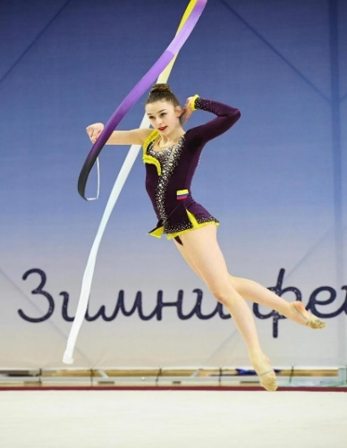
RANK | DEPARTAMENTO | GIMNASTA | EVENTO | ARO | BALON | MAZAS | CINTA | TOTAL | TOTAL
 |  |  | Cup internacional Sofia | 19.750 | 21.550 | 19.800 | 19.900
 |  |  | Finales cup |  | 20.900
 |  |  | Campeonato naciona 2025 | 22.550 | 18.800 | 19.550 | 22.700
 |  |  | Finales | 22.350 | 21.900 | 22.600 | 21.350
1 | BOG | Adriana Zuleta | Campeonato panamericano | 18.450 | 20.900 | 20.250 | 20.550
 |  |  | Finales
 |  |  | Campeonato del mundo junior |  | 19.650 |  | 20.250
 |  |  | NOTA PROMEDIO | 20.775 | 20.617 | 20.550 | 20.950 | 82.892

RANK | DEPARTAMENTO | GIMNASTA | EVENTO | ARO | BALON | MAZAS | CINTA | TOTAL | TOTAL
 |  |  | Campeonato naciona 2025 | 22.400 | 21.150 | 23.100 | 17.000
 |  |  | Finales | 22.900 | 17.950 | 22.000 | 21.450
2 | ANT | Dhanna Antonella Catro | Campoenato Panamericano | 18.000 | 19.150 | 21.900 | 19.500
 |  |  | Campeonato del mundo junior |  |  | 19.700

 |  |  | NOTA PROMEDIO | 21.100 | 19.417 | 21.675 | 19.317 | 81.508
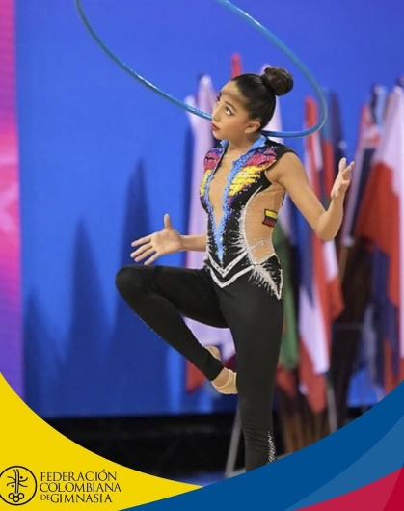
RANK | DEPARTAMENTO | GIMNASTA | EVENTO | ARO | BALON | MAZAS | CINTA | TOTAL | TOTAL
 |  |  | Campeonato naciona 2025 | 19.850 | 18.200 | 18.250 | 17.350
 |  |  | Finales | 21.700 | 20.550 | 18.350 | 17.800
3 | BOY | Maria Jimena Peruti | Campeonato panamericano | 19.150 | 19.950
 |  |  | Campeonato del mundo junior | 19.750
 |  |  | Campeonato Nacional Armenia | 21.050 | 20.400 | 17.850 | 19.100
 |  |  | NOTA PROMEDIO | 20.300 | 19.775 | 18.150 | 18.083 | 76.308

RANK | DEPARTAMENTO | GIMNASTA | EVENTO | ARO | BALON | MAZAS | CINTA | TOTAL | TOTAL
 |  |  | Campeonato naciona 2025 | 17.450 | 17.950 | 21.250 | 20.550
 |  |  | Finales |  | 19.200 | 19.600 | 18.250
4 | VAL | Maria Jose Garcia

 |  |  | NOTA PROMEDIO | 17.450 | 18.575 | 20.425 | 19.400 | 75.850

RANK | DEPARTAMENTO | GIMNASTA | EVENTO | ARO | BALON | MAZAS | CINTA | TOTAL | TOTAL
 |  |  | Campeonato naciona 2025 | 18.950 | 16.950 | 19.750 | 20.900
 |  |  | Finales | 20.000 | 16.850 | 20.400 | 18.450
5 | VAL | Natalia Leal | Campeonato Panamericano |  |  | 19.200 | 17.100
 |  |  | Campeonato Nacional Armenia | 18.250 | 17.800 | 16.550 | 16.500

 |  |  | NOTA PROMEDIO | 19.067 | 17.200 | 18.975 | 18.237 | 73.479

RANK | DEPARTAMENTO | GIMNASTA | EVENTO | ARO | BALON | MAZAS | CINTA | TOTAL | TOTAL
 |  |  | Campeonato naciona 2025 | 19.950 | 15.250 | 18.900 | 19.200
 |  |  | Finales | 19.150 |  | 17.550 | 14.600
6 | ANT | Susana Torres | Campeonato Nacional Armenia | 17.050 | 17.800 | 16.500 | 18.400

 |  |  | NOTA PROMEDIO | 18.717 | 16.525 | 17.650 | 17.400 | 70.292

RANK | DEPARTAMENTO | GIMNASTA | EVENTO | ARO | BALON | MAZAS | CINTA | TOTAL | TOTAL
 |  |  | Campeonato naciona 2025 | 18.000 | 17.800 | 16.950 | 15.750
 |  |  | Finales |  | 18.300
7 | ANT | Valentina Betacur | Campeonato Nacional Armenia | 18.200 | 18.300 | 16.300 | 15.200

 |  |  | NOTA PROMEDIO | 18.100 | 18.133 | 16.625 | 15.475 | 68.333

Cat 13
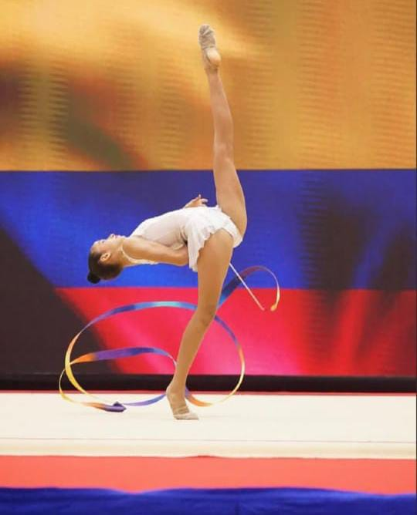
RANK | DEPARTAMENTO | GIMNASTA | EVENTO | ARO | BALON | MAZAS | CINTA | TOTAL | TOTAL
 |  |  | Campeonato naciona 2025 | 18.650 | 18.400 | 17.650 | 15.200
 |  |  | Finales | 18.600 | 19.000 | 18.050 | 1,7,550
1 | NOR | Salome Gomez | Campeonato Panamericano |  | 16.400 |  | 16.400
 |  |  | Finales Panamericano |  | 15.350 |  | 15.200
 |  |  | Campeonato Nacional Armenia | 17.550 | 19.200 | 18.350 | 17.250
 |  |  | NOTA PROMEDIO | 18.267 | 17.670 | 18.017 | 16.013 | 69.966

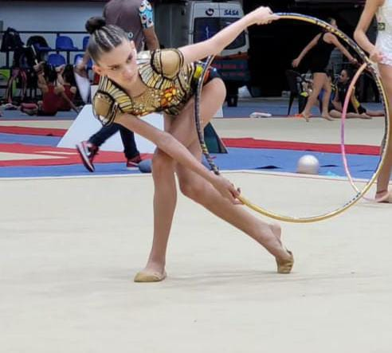
RANK | DEPARTAMENTO | GIMNNASTA | EVENTO | ARO | BALON | MAZAS | CINTA |  | TOTAL
 |  |  | Campeonato naciona 2025 | 18.500 | 16.600 | 17.250 | 15.000
 |  |  | Finales | 18.900 | 16.850 | 18.800 | 17.000
2 | ANT | Isabella Posada | Campeonato Panamericano | 18.500 |  | 16.050
 |  |  | Finbales panamaericano | 16.900
 |  |  | Campeonato Nacional Armenia | 18.300 | 16.600 | 17.800 | 14.650
 |  |  | NOTA PROMEDIO | 18.220 | 16.683 | 17.475 | 15.550 | 67.928

RANK | DEPARTAMENTO | GIMNASTA | EVENTO | ARO | BALON | MAZAS | CINTA | TOTAL | TOTAL
 |  |  | Campeonato naciona 2025 | 18.250 | 15.500 | 16.650 | 16.000
 |  |  | Finales | 16.450 | 16.900 | 17.050 | 16.400
3 | BOY | Luciana Camargo

 |  |  | NOTA PROMEDIO | 17.350 | 16.200 | 16.850 | 16.200 | 66.600

RANK | DEPARTAMENTO | GIMNASTA | EVENTO | ARO | BALON | MAZAS | CINTA | TOTAL | TOTAL
 |  |  | Campeonato naciona 2025 | 17.550 | 15.750 | 15.750 | 15.150
 |  |  | Finales | 18.100 | 16.050 | 18.900 | 14.550
4 | ANT | Sofia Velez

 |  |  | NOTA PROMEDIO | 17.825 | 15.900 | 17.325 | 14.850 | 65.900

RANK | DEPARTAMENTO | GIMNASTA | EVENTO | ARO | BALON | MAZAS | CINTA | TOTAL | TOTAL
 |  |  | Campeonato naciona 2025 | 15.850 | 16.150 | 16.300 | 14.750
 |  |  | Finales | 18.100 | 16.800 | 14.250 | 15.850
5 | VAL | Valeria Cano

 |  |  | NOTA PROMEDIO | 16.975 | 16.475 | 15.275 | 15.300 | 64.025

